상품제안서
동아 체크마킹 컴퓨터용싸인펜 | 상품코드: S03120

 |  |  |  |  |  |  | 02-713-8555 | www.synergygift.co.kr
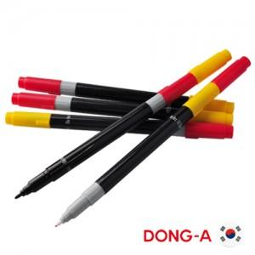

【상세/제작정보】 | 기본수량 미만시 도당 10000원 추가됩니다

【인쇄/포장옵션】 | 실크 / 밀봉OPP포장

【공급단가】 | 수량 | 1,000~ | 2,000~ | 3,000~ | 5,000~ | 10,000~
*VAT별도 | 단가 | 330원 | 310원 | 300원 | 290원 | 280원

【상품 URL】 | https://www.synergygift.co.kr:443/src/goods_detail.php?gdno=6923

